data
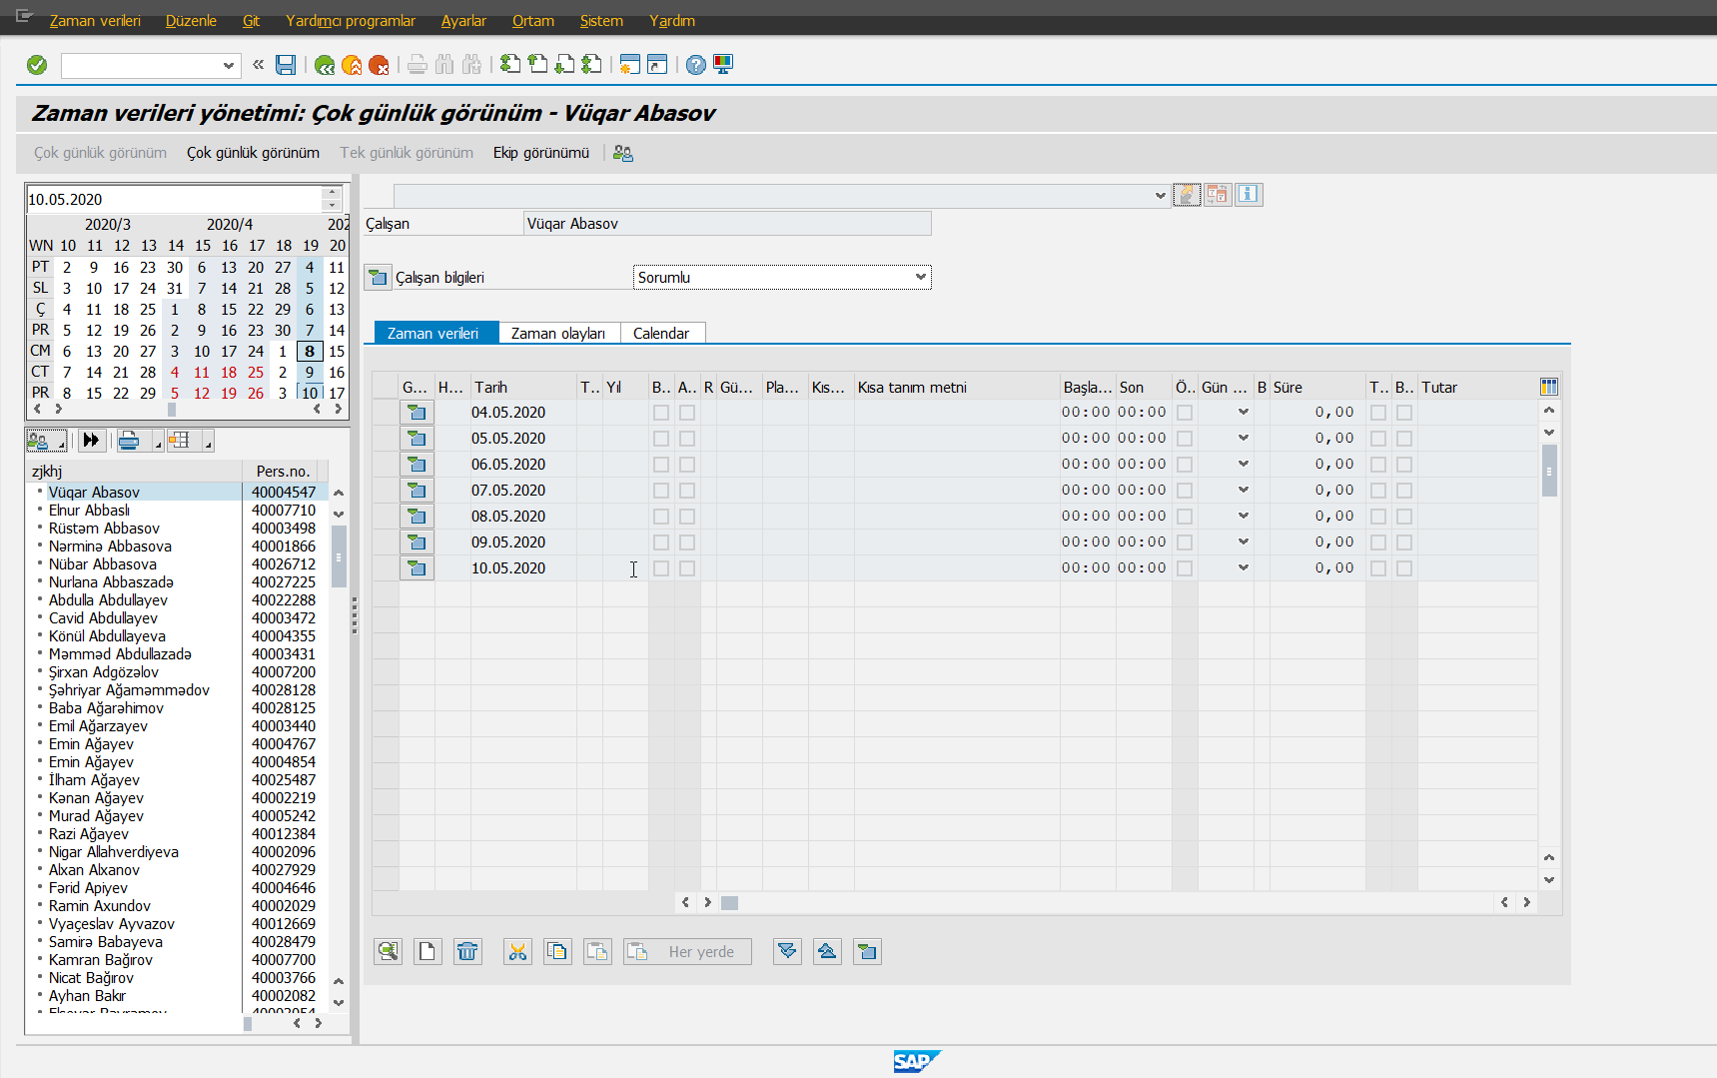
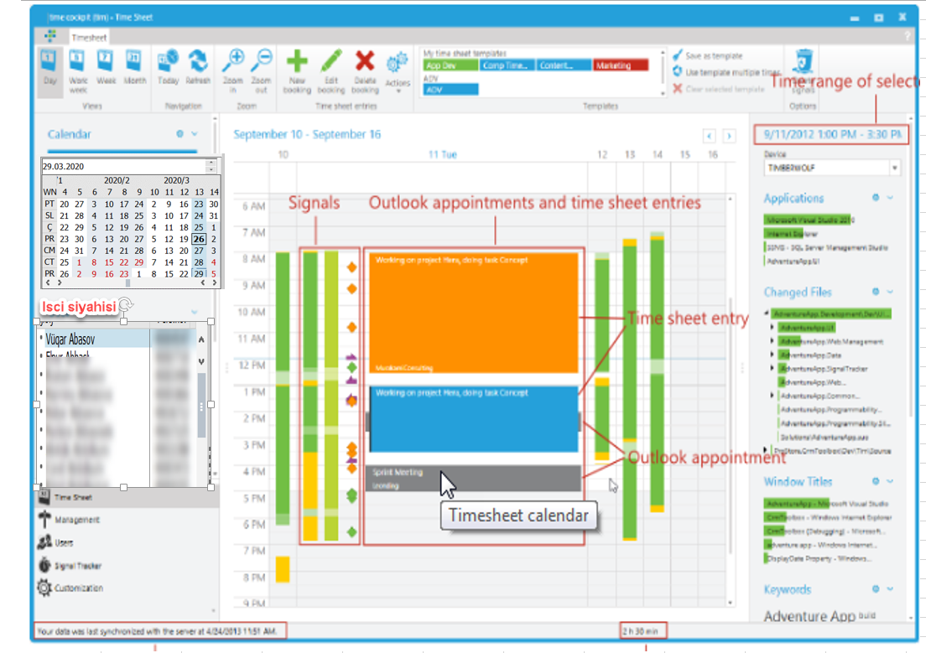

Infotiplər |  | Raporlar | Toplu importlar
Qrafik | ok | Hata Raporu | Qrafik import
Əlavə saat | ok | Kumule sonuc raporu | FM durumu import
Güzəştlər |  | Icmal rapor | Izin import
İcazələr |  | Qaliq izin raporu | FM onay import
Əlavə saat təsdiqi |  | Tabel
Giriş - Çıxışlar
İllik iş vaxtı norması
Qrafik yeniləməsi
Məzuniyyət haqqları

